TM09系列DM35(☆）电机（124#） 综合测试
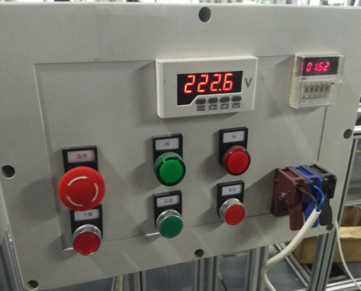 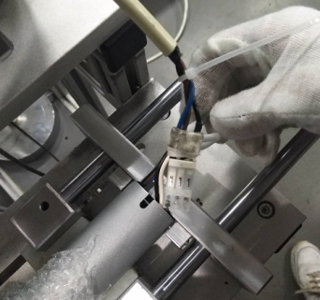 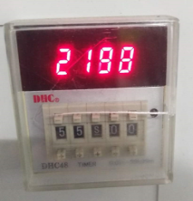 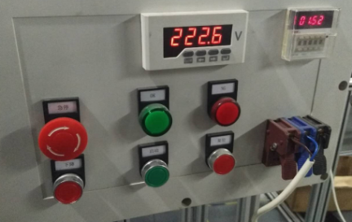
1.电机装入综合测试台
2.装测试扣板
DOOYA 作业指导书JS-9-1.274 C/02
适用类型：TM09系列DM35(☆）-10N/17r 230V电机[124#] | 制程站别：综合测试 | 人数：1 | 标准工时： | 日期：2018/12/11
作业步骤：

3.接线
电机输出头对准测试台上输出头孔后装入
4.开始测试
★先确认产品电压频率并调整好，测试电压：230V；
★124#砝码加重20%测试（专用测试台砝码30kg，传动管径74mm，钢丝绳φ4）；
★无行程头系列电机测试电机提升力及刹车；
★DM35（☆）-10N/17r 230V/50Hz电机先在老综合测试台进行负载测试（测试要求同JS-9-1.273），然后电机冷态后再使用专用测试台测试提升力；
计时显示，设定为<=55秒
电压显示
5.放下砝码
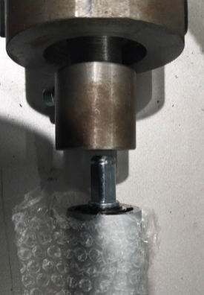 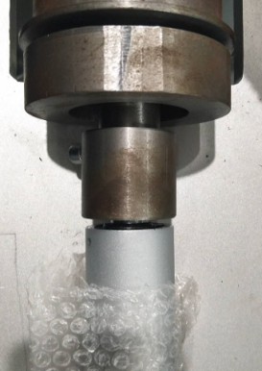 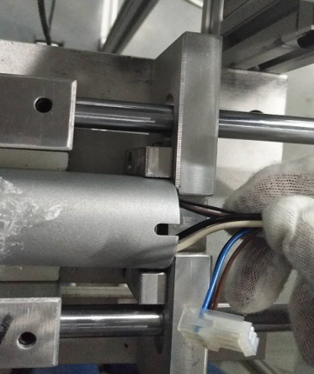

将半成品电机上的接插件插入到测试台上的转接线上
按下启动开关，开始测试，电机带动砝码上行指定高度时自动下行
L1
★砝码拉起高度L1在180cm以上；
★电机拉起砝码到指定高度的时间必须在55秒以内；
电机在下行过程中测试3次刹车：按下急停按钮，电机停止。再将急停按钮复位，按下行键，电机继续下行。此动作重复三次
测试结束，放下砝码，按启动按钮，电机停止，取下电源线及扣板

